概要需求
DevOps的进展和计划，目的是了解整体概况构成目前进展今后打算等

詳細設計書作成IDE
ソースコード
作成＆管理
自動リリース
自動化テスト

HYRON DevOps Platform

ビジネスルール
エンジン

MDK的开发是8月开始大规模展开，前期验证开发阶段如何导入平台并且验证和完善。

明的概念
1 详细设计书做成 | 1和2通过平台可以完成常规的设计， 也可以结合规则引擎来完成业务的实现
2 业务规则引擎
3 自动生成代码及管理
4 自动发布
5 自动化测试
通过平台编写测试case及生成测试脚本，所有的case平台都能管理起来。

DevOps概要
DevOps（Development和Operations的组合词）是一种重视“软件开发人员（Dev）”和“IT运维技术人员（Ops）”之间沟通合作的文化、运动或惯例。通过自动化“软件交付”和“架构变更”的流程，来使得构建、测试、发布软件能够更加地快捷、频繁和可靠。

https://www.zhihu.com/question/58702398
传统的软件组织将开发、IT运维和质量保障设为各自分离的部门，在这种环境下如何采用新的开发方法（例如敏捷软件开发），是一个重要的课题。按照从前的工作方式，开发和部署，不需要IT支持或者QA深入的跨部门的支持；而现在却需要极其紧密的多部门协作。而DevOps考虑的还不止是软件部署，它是一套针对这几个部门间沟通与协作问题的流程和方法

最初大家说到DEVOPS，都是指的‘开发运维一体化’，如下图:

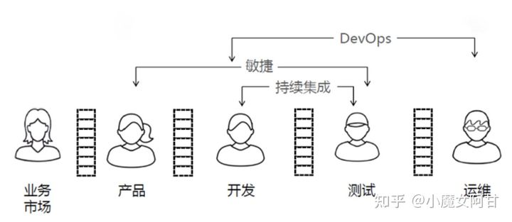

现在大家说的 DevOps 已经是扩大到“端到端”的概念了，如下图：

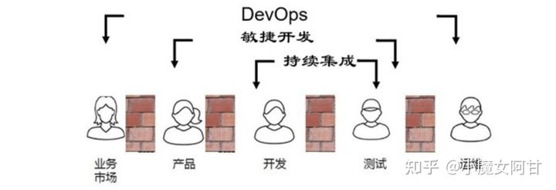

devops实现相关工具
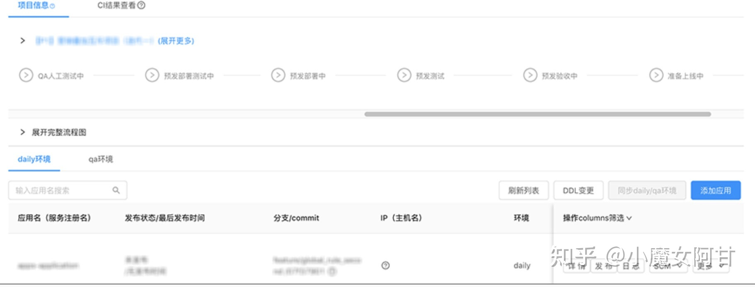

devops平台搭建工具
项目管理（PM）：jira。运营可以上去提问题，可以看到各个问题的完整的工作流，待解决未解决等
代码管理：gitlab。jenkins或者K8S都可以集成gitlab，进行代码管理，上线，回滚等；
持续集成CI（Continuous Integration）：gitlab ci。开发人员提交了新代码之后，立刻进行构建、（单元）测试。根据测试结果，我们可以确定新代码和原有代码能否正确地集成在一起。
持续交付CD（Continuous Delivery）：gitlab cd。完成单元测试后，可以把代码部署到连接数据库的 Staging 环境中更多的测试。如果代码没有问题，可以继续手动部署到生产环境中。
镜像仓库：VMware Harbor，私服nexus。
容器：Docker。
编排：K8S。
服务治理：Consul。
脚本语言：Python。
日志管理：Cat+Sentry，还有种常用的是ELK。
系统监控：Prometheus。
负载均衡：Nginx。
网关：Kong，zuul。
链路追踪：Zipkin。
产品和UI图：蓝湖。
公司内部文档：Confluence。
报警：推送到工作群。

很多公司为上DevOps而上，管理层根本不理解，它不是工具，而是流程，机制，方法和文化的结合体；工作模式，方法还是原始的，想通过上DevOps来解决，痴人说梦！

部门开发流程现状
上海側テスト設計書作成
日本側基本設計作成
日本側/上海側外部設計作成
上海側内部設計作成
上海側詳細設計作成

日本側結合テスト
上海側単体テスト
上海側開発

